Portada
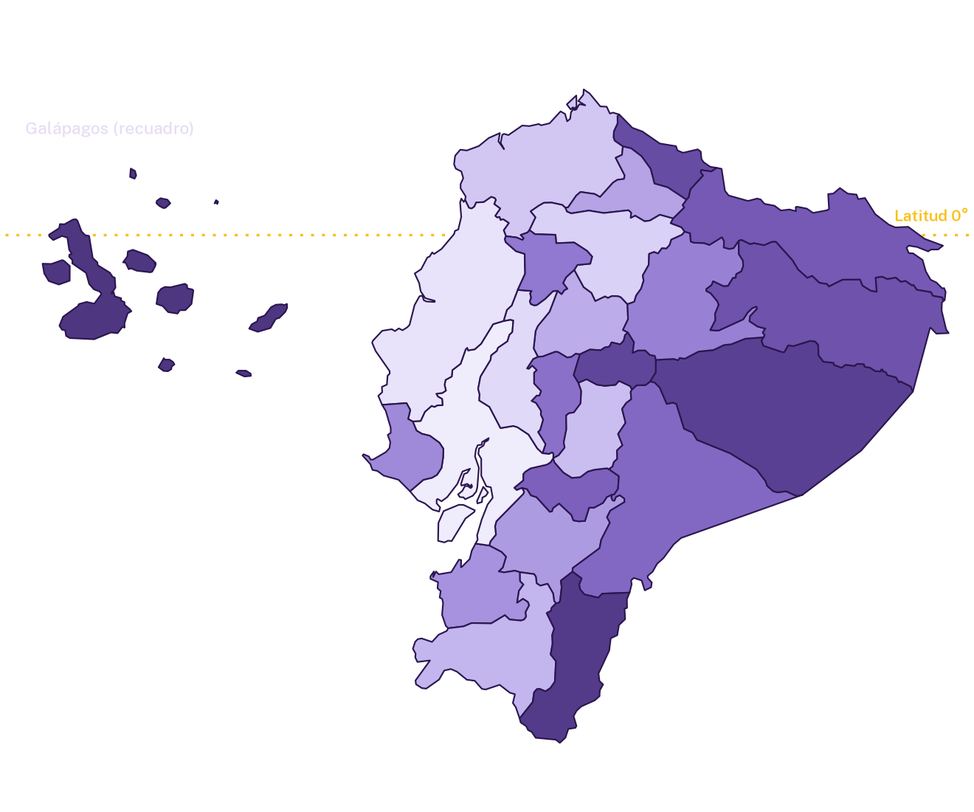

Reporte estadístico institucional
Boletín de protección social

Septiembre 2026
Alcance: Nacional - 24 provincias y zona en estudio
Ámbitos: Bonos y pensiones y servicios de protección integral

Generado el 22 de octubre de 2026, 16:44 (hora de Ecuador)

Indicadores principales |  |  |  | Septiembre 2026

Beneficiarios de bonos y pensiones | Usuarios de servicios de protección integral | Unidades de atención | Monto fiscal 2026
1,578,019 | 456,239 | 11,158 | USD 1,180.0 M

8 programas de transferencias monetarias | 4 servicios de atención directa | Reportadas por los servicios de protección integral | Acumulado de gobierno: USD 4.512,4 millones

Contenido del libro |  |  |  | Haz clic en el nombre de una hoja para abrirla
Portada | Título, alcance, indicadores principales y este índice
Resumen | Lectura del corte, indicadores por ámbito y gráficos por programa
Bonos y pensiones | Tabla por programa con participación, recursos y provincias principales
Protección integral | Usuarios, unidades de atención y recursos por servicio
Territorio | Mapa coroplético, ranking, indicadores por provincia y composición por programa
Detalle | Cada programa en cada provincia, con filtros y totales que se recalculan
Notas | Criterios de lectura, definiciones, controles de calidad y trazabilidad

Ficha técnica
Fuente | Acumulado VIS-VIE.xlsx (hoja provincial)
Identificación del corte | Resumen_Ejecutivo_MTDH_2026_09.pdf: Septiembre 2026; totales provinciales conciliados con el boletín.
Huella SHA-256 de la fuente | e3f627a1ad8f00b1d7081348a49bc66f79561d058b0a7198b08c177318aeb77e
Selección exportada | Código a08650cd76fc; 296 registros de programa por provincia
Unidad monetaria | Dólares de los Estados Unidos (USD). Montos acumulados; no son transferencias mensuales.
Elaborado por | Ministerio de Trabajo y Desarrollo Humano

Las cifras son agregados por programa y provincia. Una misma persona puede constar en más de un programa, por eso beneficiarios y usuarios no se suman como personas únicas. N/D indica información no disponible.

Resumen
Resumen ejecutivo
Septiembre 2026 · Nacional - 24 provincias y zona en estudio

Indicadores principales

Beneficiarios de bonos y pensiones |  | Usuarios de servicios de protección integral |  | Unidades de atención |  |  | Monto fiscal 2026
1,578,019 |  | 456,239 |  | 11,158 |  |  | USD 1,180.0 M

8 programas de transferencias monetarias |  | 4 servicios de atención directa |  | Reportadas por los servicios de protección integral |  |  | Acumulado de gobierno: USD 4.512,4 millones

Lectura del corte
● | La selección reúne 1.578.019 beneficiarios reportados en 8 programas.
● | Bono de Desarrollo Humano concentra el 39,2 % del total seleccionado, con 619.073 registros reportados.
● | Guayas, Manabí y Los Ríos concentran el 41,4 % de la cobertura seleccionada en este ámbito.
● | La selección reúne 456.239 usuarios reportados en 4 servicios.
● | Desarrollo Infantil Integral concentra el 60,3 % del total seleccionado, con 274.975 registros reportados.
● | Guayas, Manabí y Pichincha concentran el 39,1 % de la cobertura seleccionada en este ámbito.

Indicadores por ámbito |  |  |  |  |  |  |  |  | Montos en millones de USD
Ámbito |  | Programas | Beneficiarios o usuarios | Unidades de atención | Monto fiscal 2026 | Acumulado 2023–2025 |  | Acumulado de gobierno | Presupuesto ejecutado
Bonos y pensiones |  | 8 | 1,578,019 | No aplica | 1,011.25 | 2,747.74 |  | 3,758.99 | N/D
Servicios de protección integral |  | 4 | 456,239 | 11,158 | 168.75 | 584.66 |  | 753.41 | N/D

Cobertura y recursos por programa |  |  |  |  |  |  |  |  | Montos en millones de USD
Programa o servicio |  |  | Ámbito |  | Beneficiarios o usuarios |  | Participación en la cobertura | Monto fiscal 2026 | Acumulado de gobierno
Bono de Desarrollo Humano |  |  | Bonos y pensiones |  | 619,073 |  | 30.4% | 270.24 | 1,072.51
Bono de Desarrollo Humano Variable |  |  | Bonos y pensiones |  | 367,289 |  | 18.1% | 226.00 | 805.61
Pensión Mis Mejores Años |  |  | Bonos y pensiones |  | 303,845 |  | 14.9% | 259.22 | 988.53
Desarrollo Infantil Integral |  |  | Servicios de protección integral |  | 274,975 |  | 13.5% | 106.08 | 478.82
Bono 1.000 Días |  |  | Bonos y pensiones |  | 164,983 |  | 8.1% | 84.69 | 263.81
Personas adultas mayores |  |  | Servicios de protección integral |  | 114,697 |  | 5.6% | 34.61 | 145.81
Pensión Toda Una Vida |  |  | Bonos y pensiones |  | 72,700 |  | 3.6% | 64.08 | 247.69
Bono Joaquín Gallegos Lara |  |  | Bonos y pensiones |  | 50,129 |  | 2.5% | 107.03 | 380.56
Personas con discapacidad |  |  | Servicios de protección integral |  | 37,039 |  | 1.8% | 12.05 | 50.92
Protección Especial |  |  | Servicios de protección integral |  | 29,528 |  | 1.5% | 16.01 | 77.85
Pensión para Adultos Mayores |  |  | Bonos y pensiones |  | 0 |  | 0.0% | 0.00 | 0.21
Pensión para Personas con Discapacidad |  |  | Bonos y pensiones |  | 0 |  | 0.0% | 0.00 | 0.07
Total de la selección |  |  |  |  | 2,034,258 |  | 100.0% | 1,180.00 | 4,512.40

Beneficiarios y usuarios por programa
Monto fiscal 2026 por programa (millones de USD)

Bonos y pensiones
Bonos y pensiones
Programas de transferencias monetarias · Septiembre 2026 · Nacional - 24 provincias y zona en estudio

Indicadores del ámbito

Beneficiarios reportados |  | Monto fiscal 2026 |  |  | Acumulado de gobierno
1,578,019 |  | USD 1,011.2 M |  |  | USD 3,759.0 M

Conteos agregados; no equivalen a personas únicas |  | Columna Presupuesto 2026 de la fuente |  |  | Acumulado 2023–2025 más el monto fiscal

Detalle por programa |  |  |  |  |  |  | Montos en USD
N.º | Programa | Beneficiarios | Participación | Monto fiscal 2026 | Acumulado 2023–2025 | Acumulado de gobierno | Presupuesto ejecutado
1 | Bono de Desarrollo Humano | 619,073 | 39.2% | 270,240,632.49 | 802,269,635.42 | 1,072,510,267.90 | N/D
2 | Bono de Desarrollo Humano Variable | 367,289 | 23.3% | 226,002,165.71 | 579,612,323.80 | 805,614,489.51 | N/D
3 | Pensión Mis Mejores Años | 303,845 | 19.3% | 259,215,772.02 | 729,312,246.79 | 988,528,018.81 | N/D
4 | Bono 1.000 Días | 164,983 | 10.5% | 84,688,778.48 | 179,119,589.86 | 263,808,368.34 | N/D
5 | Pensión Toda Una Vida | 72,700 | 4.6% | 64,076,580.17 | 183,610,477.99 | 247,687,058.16 | N/D
6 | Bono Joaquín Gallegos Lara | 50,129 | 3.2% | 107,025,464.12 | 273,536,037.93 | 380,561,502.05 | N/D
7 | Pensión para Adultos Mayores | 0 | 0.0% | 0.00 | 212,902.54 | 212,902.54 | N/D
8 | Pensión para Personas con Discapacidad | 0 | 0.0% | 0.00 | 71,200.00 | 71,200.00 | N/D
 | Total de la selección | 1,578,019 | 100.0% | 1,011,249,392.99 | 2,747,744,414.34 | 3,758,993,807.32 | N/D

El acumulado de gobierno ya incluye el monto fiscal; no se suman entre sí. Presupuesto ejecutado: N/D mientras no exista una fuente verificada.

Beneficiarios por programa

Provincias con mayor cobertura |  |  |  |  |  |  | Diez principales de la selección
N.º | Provincia o territorio | Beneficiarios | Participación | Monto fiscal 2026 | Región natural
1 | Guayas | 312,265 | 19.8% | 197,809,521.86 | Costa
2 | Manabí | 214,817 | 13.6% | 135,440,336.98 | Costa
3 | Los Ríos | 126,547 | 8.0% | 78,719,742.79 | Costa
4 | Pichincha | 107,356 | 6.8% | 73,027,314.74 | Sierra
5 | Esmeraldas | 104,516 | 6.6% | 65,550,639.11 | Costa
6 | Chimborazo | 66,600 | 4.2% | 43,381,040.12 | Sierra
7 | Cotopaxi | 66,269 | 4.2% | 42,703,090.61 | Sierra
8 | Loja | 59,564 | 3.8% | 40,304,619.99 | Sierra
9 | Imbabura | 57,099 | 3.6% | 37,114,106.19 | Sierra
10 | Azuay | 53,308 | 3.4% | 34,395,554.65 | Sierra

Beneficiarios en las provincias principales

Protección integral
Servicios de protección integral
Servicios de atención directa · Septiembre 2026 · Nacional - 24 provincias y zona en estudio

Indicadores del ámbito

Usuarios reportados |  | Unidades de atención |  | Monto fiscal 2026 |  |  | Acumulado de gobierno
456,239 |  | 11,158 |  | USD 168.8 M |  |  | USD 753.4 M

Conteos agregados; no equivalen a personas únicas |  | Centros y modalidades reportados por los servicios |  | Columna Presupuesto 2026 de la fuente |  |  | Acumulado 2023–2025 más el monto fiscal

Detalle por servicio |  |  |  |  |  |  |  | Montos en USD
N.º | Servicio | Usuarios | Participación | Unidades de atención | Monto fiscal 2026 | Acumulado 2023–2025 | Acumulado de gobierno | Presupuesto ejecutado
1 | Desarrollo Infantil Integral | 274,975 | 60.3% | 6,759 | 106,079,776.55 | 372,739,051.69 | 478,818,828.24 | N/D
2 | Personas adultas mayores | 114,697 | 25.1% | 2,792 | 34,610,032.58 | 111,203,605.84 | 145,813,638.42 | N/D
3 | Personas con discapacidad | 37,039 | 8.1% | 1,229 | 12,054,355.56 | 38,867,834.59 | 50,922,190.16 | N/D
4 | Protección Especial | 29,528 | 6.5% | 378 | 16,008,638.75 | 61,845,454.24 | 77,854,092.99 | N/D
 | Total de la selección | 456,239 | 100.0% | 11,158 | 168,752,803.45 | 584,655,946.36 | 753,408,749.81 | N/D

El acumulado de gobierno ya incluye el monto fiscal; no se suman entre sí. Presupuesto ejecutado: N/D mientras no exista una fuente verificada.

Usuarios por servicio

Provincias con mayor cobertura |  |  |  |  |  |  |  | Diez principales de la selección
N.º | Provincia o territorio | Usuarios | Participación | Unidades de atención | Monto fiscal 2026 | Región natural
1 | Guayas | 87,943 | 19.3% | 2,041 | 28,381,585.44 | Costa
2 | Manabí | 57,131 | 12.5% | 1,348 | 13,438,428.52 | Costa
3 | Pichincha | 33,362 | 7.3% | 772 | 20,651,546.04 | Sierra
4 | Los Ríos | 25,135 | 5.5% | 588 | 6,567,439.13 | Costa
5 | Loja | 24,736 | 5.4% | 635 | 7,419,347.87 | Sierra
6 | Esmeraldas | 22,896 | 5.0% | 558 | 11,910,492.04 | Costa
7 | Chimborazo | 21,651 | 4.7% | 555 | 8,972,424.33 | Sierra
8 | El Oro | 21,042 | 4.6% | 483 | 6,049,794.53 | Costa
9 | Azuay | 17,543 | 3.8% | 462 | 7,752,494.30 | Sierra
10 | Imbabura | 16,852 | 3.7% | 434 | 5,915,321.55 | Sierra

Usuarios en las provincias principales

Territorio
Territorio
Cobertura y recursos por provincia · Septiembre 2026 · Nacional - 24 provincias y zona en estudio

Mapa de la cobertura reportada |  |  |  |  |  |  |  |  |  |  |  |  | Galápagos se muestra en un recuadro

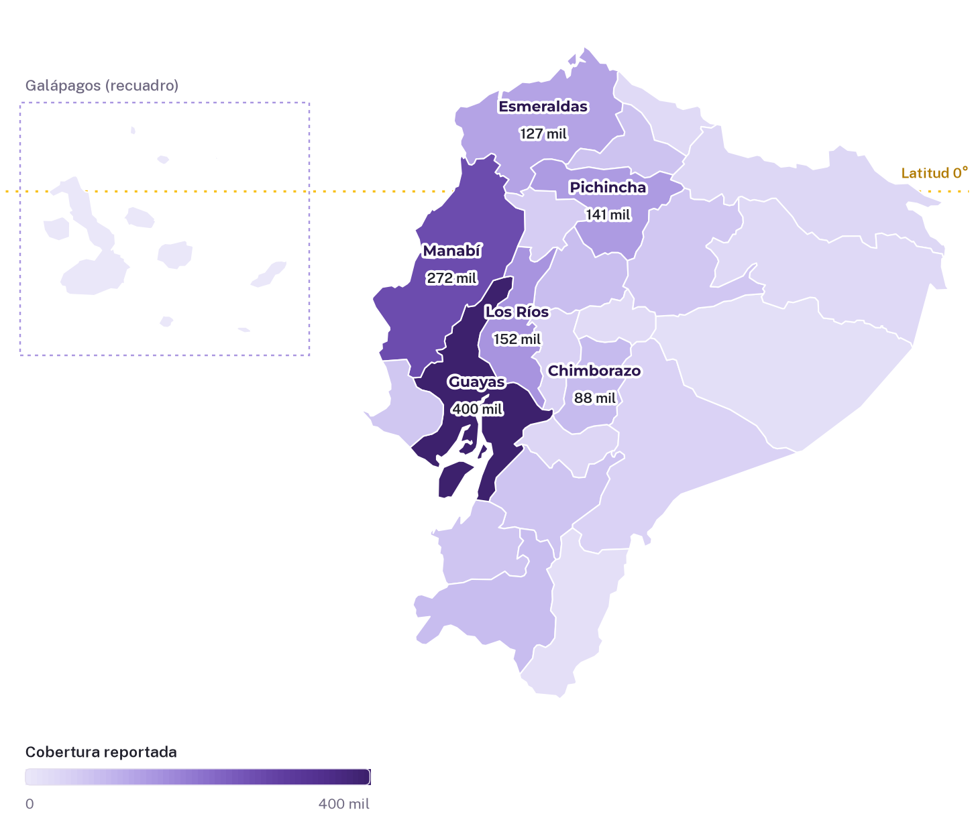
 |  |  |  |  |  |  | Ranking provincial de la cobertura
 |  |  |  |  |  |  | 1 | Guayas |  |  | 400,208 | 19.7%
 |  |  |  |  |  |  | 2 | Manabí |  |  | 271,948 | 13.4%
 |  |  |  |  |  |  | 3 | Los Ríos |  |  | 151,682 | 7.5%
 |  |  |  |  |  |  | 4 | Pichincha |  |  | 140,718 | 6.9%
 |  |  |  |  |  |  | 5 | Esmeraldas |  |  | 127,412 | 6.3%
 |  |  |  |  |  |  | 6 | Chimborazo |  |  | 88,251 | 4.3%
 |  |  |  |  |  |  | 7 | Loja |  |  | 84,300 | 4.1%
 |  |  |  |  |  |  | 8 | Cotopaxi |  |  | 82,242 | 4.0%
 |  |  |  |  |  |  | 9 | Imbabura |  |  | 73,951 | 3.6%
 |  |  |  |  |  |  | 10 | Azuay |  |  | 70,851 | 3.5%

 |  |  |  |  |  |  | Participación de cada provincia en la cobertura reportada de la selección. Las tres primeras se destacan en morado. La cobertura suma registros de distintos programas; no son personas únicas.

Indicadores por provincia |  |  |  |  |  |  |  |  |  |  |  |  | Montos en millones de USD
Código | Provincia o territorio | Región natural | Beneficiarios de bonos | Usuarios de servicios | Unidades de atención | Cobertura reportada total | Participación | Monto fiscal 2026 | Acumulado 2023–2025 | Acumulado de gobierno
09 | Guayas | Costa | 312,265 | 87,943 | 2,041 | 400,208 | 19.7% | 226.19 | 628.03 | 854.22
13 | Manabí | Costa | 214,817 | 57,131 | 1,348 | 271,948 | 13.4% | 148.88 | 421.53 | 570.41
12 | Los Ríos | Costa | 126,547 | 25,135 | 588 | 151,682 | 7.5% | 85.29 | 250.72 | 336.01
17 | Pichincha | Sierra | 107,356 | 33,362 | 772 | 140,718 | 6.9% | 93.68 | 243.49 | 337.17
08 | Esmeraldas | Costa | 104,516 | 22,896 | 558 | 127,412 | 6.3% | 77.46 | 200.86 | 278.33
06 | Chimborazo | Sierra | 66,600 | 21,651 | 555 | 88,251 | 4.3% | 52.35 | 154.99 | 207.34
11 | Loja | Sierra | 59,564 | 24,736 | 635 | 84,300 | 4.1% | 47.72 | 138.65 | 186.38
05 | Cotopaxi | Sierra | 66,269 | 15,973 | 421 | 82,242 | 4.0% | 49.70 | 142.98 | 192.68
10 | Imbabura | Sierra | 57,099 | 16,852 | 434 | 73,951 | 3.6% | 43.03 | 123.71 | 166.74
01 | Azuay | Sierra | 53,308 | 17,543 | 462 | 70,851 | 3.5% | 42.15 | 127.63 | 169.77
07 | El Oro | Costa | 48,796 | 21,042 | 483 | 69,838 | 3.4% | 39.53 | 109.95 | 149.48
24 | Santa Elena | Costa | 51,240 | 15,753 | 402 | 66,993 | 3.3% | 36.49 | 102.70 | 139.19
18 | Tungurahua | Sierra | 49,111 | 16,165 | 404 | 65,276 | 3.2% | 38.68 | 110.97 | 149.66
23 | Santo Domingo de los Tsáchilas | Costa | 46,305 | 8,668 | 197 | 54,973 | 2.7% | 31.36 | 91.81 | 123.17
02 | Bolívar | Sierra | 36,980 | 10,964 | 306 | 47,944 | 2.4% | 27.82 | 85.97 | 113.80
14 | Morona Santiago | Amazonía | 32,836 | 11,982 | 303 | 44,818 | 2.2% | 25.80 | 78.39 | 104.19
03 | Cañar | Sierra | 25,588 | 11,184 | 314 | 36,772 | 1.8% | 21.12 | 62.34 | 83.47
21 | Sucumbíos | Amazonía | 27,191 | 8,460 | 212 | 35,651 | 1.8% | 20.39 | 52.13 | 72.52
22 | Orellana | Amazonía | 23,018 | 7,457 | 189 | 30,475 | 1.5% | 16.76 | 46.31 | 63.08
04 | Carchi | Sierra | 21,140 | 6,291 | 130 | 27,431 | 1.3% | 15.55 | 44.70 | 60.25
15 | Napo | Amazonía | 20,174 | 5,031 | 142 | 25,205 | 1.2% | 16.72 | 49.12 | 65.84
16 | Pastaza | Amazonía | 13,824 | 4,482 | 119 | 18,306 | 0.9% | 11.54 | 32.11 | 43.65
19 | Zamora Chinchipe | Amazonía | 12,710 | 4,931 | 127 | 17,641 | 0.9% | 10.80 | 31.30 | 42.10
20 | Galápagos | Insular | 357 | 607 | 16 | 964 | 0.0% | 0.70 | 1.88 | 2.57
90 | Zona en estudio | Sin delimitar | 408 | N/D | No aplica | 408 | 0.0% | 0.26 | 0.13 | 0.39
 | Total de la selección |  | 1,578,019 | 456,239 | 11,158 | 2,034,258 | 100.0% | 1,180.00 | 3,332.40 | 4,512.40

La zona en estudio se incluye en los totales, pero no tiene polígono en el mapa. Las unidades de atención corresponden solo a servicios de protección integral.

Composición por programa |  |  |  |  |  |  |  |  |  |  |  |  | Beneficiarios o usuarios por provincia y programa
Provincia o territorio |  | BDH | BDH-V | PMMA | DII | B1000 | S-PAM | PTUV | BJGL | S-PCD | PE | PAM | PCD
Guayas |  | 127,982 | 70,115 | 49,238 | 61,733 | 39,735 | 15,707 | 13,876 | 11,319 | 6,198 | 4,305 | 0 | 0
Manabí |  | 95,732 | 42,954 | 35,853 | 37,440 | 22,858 | 11,630 | 9,805 | 7,615 | 5,675 | 2,386 | 0 | 0
Los Ríos |  | 57,817 | 25,684 | 20,527 | 15,490 | 13,872 | 6,956 | 4,321 | 4,326 | 1,939 | 750 | 0 | 0
Pichincha |  | 35,447 | 25,202 | 22,443 | 17,374 | 12,862 | 6,767 | 6,418 | 4,984 | 3,284 | 5,937 | 0 | 0
Esmeraldas |  | 31,056 | 41,254 | 15,924 | 15,965 | 9,990 | 4,295 | 4,417 | 1,875 | 1,611 | 1,025 | 0 | 0
Chimborazo |  | 25,273 | 13,550 | 19,767 | 11,506 | 4,251 | 8,061 | 2,441 | 1,318 | 957 | 1,127 | 0 | 0
Loja |  | 21,629 | 13,783 | 13,873 | 11,337 | 4,584 | 9,854 | 3,163 | 2,532 | 2,339 | 1,206 | 0 | 0
Cotopaxi |  | 25,114 | 13,498 | 19,078 | 9,094 | 4,912 | 4,291 | 2,546 | 1,121 | 1,135 | 1,453 | 0 | 0
Imbabura |  | 21,094 | 12,851 | 15,278 | 10,022 | 4,233 | 4,514 | 2,382 | 1,261 | 1,228 | 1,088 | 0 | 0
Azuay |  | 22,479 | 9,500 | 12,546 | 8,270 | 4,010 | 6,335 | 3,362 | 1,411 | 1,288 | 1,650 | 0 | 0
El Oro |  | 19,323 | 8,246 | 8,988 | 12,932 | 6,697 | 3,606 | 2,363 | 3,179 | 2,129 | 2,375 | 0 | 0
Santa Elena |  | 22,822 | 12,016 | 7,061 | 11,411 | 5,832 | 2,774 | 2,533 | 976 | 990 | 578 | 0 | 0
Tungurahua |  | 20,072 | 6,789 | 15,919 | 6,998 | 3,559 | 6,324 | 1,840 | 932 | 1,152 | 1,691 | 0 | 0
Santo Domingo de los Tsáchilas |  | 19,839 | 9,334 | 7,379 | 5,409 | 6,068 | 1,509 | 2,313 | 1,372 | 1,130 | 620 | 0 | 0
Bolívar |  | 14,191 | 8,043 | 9,578 | 5,863 | 2,458 | 3,333 | 1,792 | 918 | 1,068 | 700 | 0 | 0
Morona Santiago |  | 9,083 | 14,248 | 4,341 | 8,977 | 3,008 | 2,437 | 1,554 | 602 | 446 | 122 | 0 | 0
Cañar |  | 11,086 | 3,997 | 6,080 | 5,030 | 2,119 | 5,018 | 1,439 | 867 | 872 | 264 | 0 | 0
Sucumbíos |  | 8,149 | 9,198 | 4,088 | 4,490 | 3,353 | 2,641 | 1,362 | 1,041 | 637 | 692 | 0 | 0
Orellana |  | 6,640 | 8,623 | 3,032 | 4,833 | 3,034 | 1,782 | 1,209 | 480 | 659 | 183 | 0 | 0
Carchi |  | 9,216 | 3,527 | 5,496 | 2,667 | 1,628 | 2,312 | 859 | 414 | 540 | 772 | 0 | 0
Napo |  | 7,245 | 5,981 | 2,839 | 2,496 | 2,384 | 1,825 | 1,192 | 533 | 569 | 141 | 0 | 0
Pastaza |  | 3,534 | 5,166 | 2,041 | 3,011 | 1,831 | 784 | 676 | 576 | 477 | 210 | 0 | 0
Zamora Chinchipe |  | 4,096 | 3,388 | 2,357 | 2,298 | 1,604 | 1,748 | 818 | 447 | 656 | 229 | 0 | 0
Galápagos |  | 60 | 160 | 14 | 329 | 85 | 194 | 8 | 30 | 60 | 24 | 0 | 0
Zona en estudio |  | 94 | 182 | 105 |  | 16 |  | 11 | 0 |  |  | 0 | 0

Siglas: BDH: Bono de Desarrollo Humano; BDH-V: Bono de Desarrollo Humano Variable; PMMA: Pensión Mis Mejores Años; DII: Desarrollo Infantil Integral; B1000: Bono 1.000 Días; S-PAM: Personas adultas mayores; PTUV: Pensión Toda Una Vida; BJGL: Bono Joaquín Gallegos Lara; S-PCD: Personas con discapacidad; PE: Protección Especial; PAM: Pensión para Adultos Mayores; PCD: Pensión para Personas con Discapacidad.

